1-1
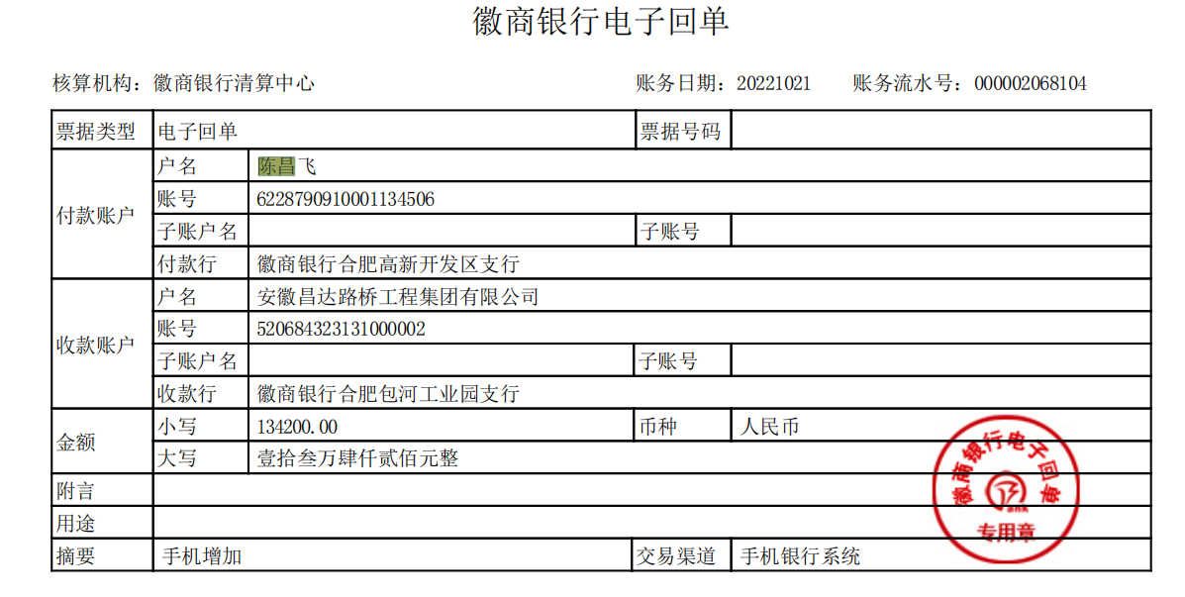
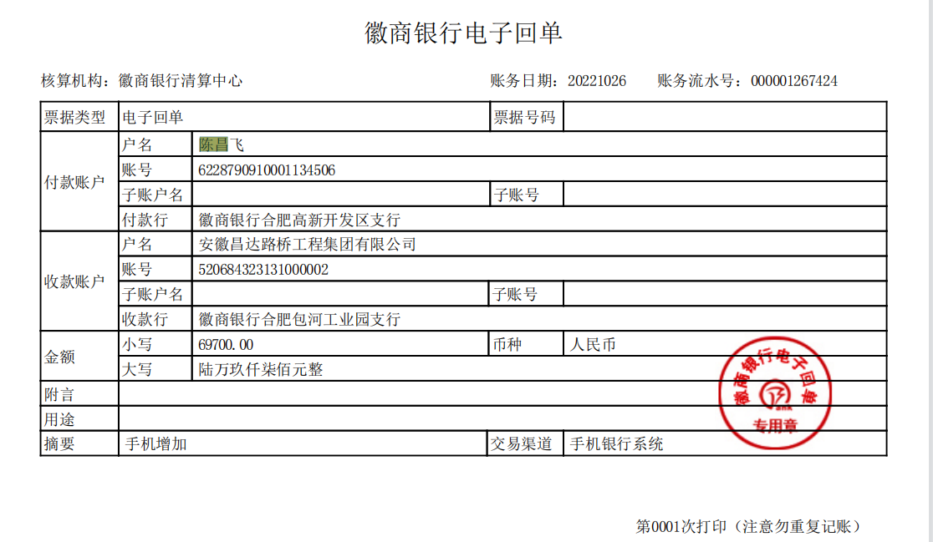
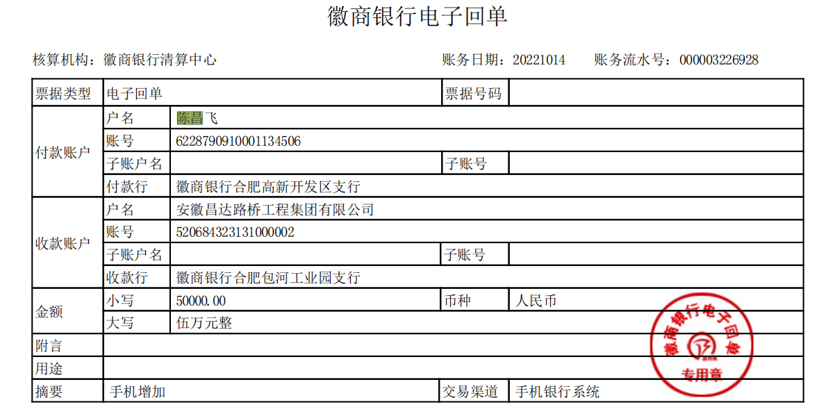
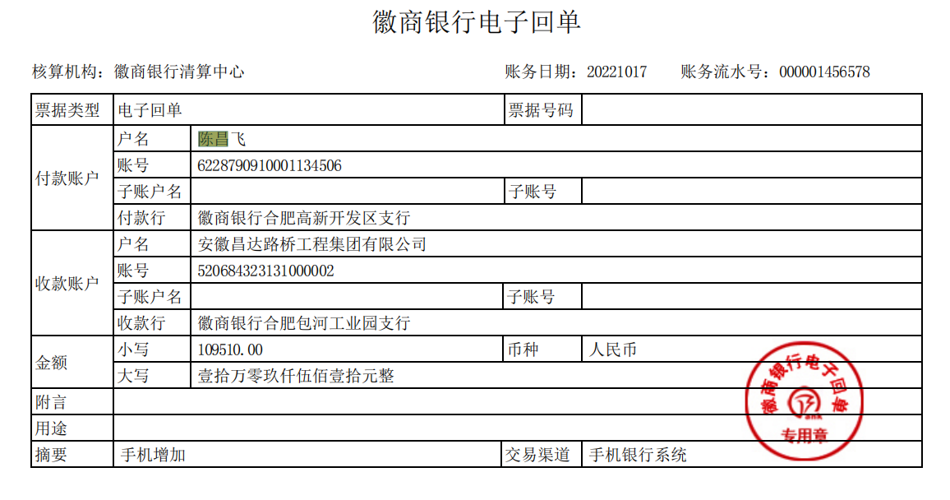
工程款支付证书
工程名称 |  | 合肥市BK202206地块广告围挡围挡及广告牌设计制作安装工程项目 |  |  |  |  | 建设单位 |  |  |  |  |  |  | ERP编号 |  | 16303 | 档案编号
合同金额 |  | 3,128,306.34 |  |  | 中标时间 | 2022-10-28 | 已提供工程资料 |  |  |  |  |  |  | 保存地址 |  | 合肥 | 责任单位 |  | 安徽大区
决算金额 |  |  |  |  | 决算时间 |  | 项目部印章 |  | 无 |  |  |  |  | 施工人 |  | 陈昌飞 | 区域责任人 | 周宏 | 省办负责人 | 周宏
序号 | 经营填写 |  |  |  |  | 工程填写 | 经营填写 |  |  | 财务填写 |  | 经营、工程、质安填写 |  | 区域负责人 |  | 申请部门填写财务核对 |  |  | 本次支付 金额 | 剩余款项
 | 到款情况 |  |  |  |  |  | 暂列金 |  |  | 代缴税金 |  | 其他扣款 |  | 预留款 |  | 成本票
 | 日期 | 工程款金额 | 周转金金额 | 到款银行 | 到款账户 | 完成进度 | 比例 | 金额 | 备注 | 金额 | 备注 | 金额 | 备注 | 金额 | 备注 | 供货单位 | 合同额 | 成本票额
1 | 2022-10-14 |  | 50000.00 | 徽行 | 5206 8432 3131 0000 02 |  |  |  |  |  |  |  | 300转账费下次扣 |  |  | 合肥轩义通金属材料有限公司-钢材 开户行：中国工商银行合肥市和平路支行 账号：1302043909100023044 |  |  | 50,000.00
 | 2022-10-17 |  | 109510.00 | 徽行 | 5206 8432 3131 0000 02 |  |  |  |  |  |  |  |  |  |  | 合肥轩义通金属材料有限公司-钢材 开户行：中国工商银行合肥市和平路支行 账号：1302043909100023044 |  |  | 109,510.00
 | 2022-10-21 |  | 134200.00 | 徽行 | 5206 8432 3131 0000 02 |  |  |  |  |  |  |  |  |  |  | 合肥轩义通金属材料有限公司-钢材 开户行：中国工商银行合肥市和平路支行 账号：1302043909100023044 |  |  | 69,700.00
 | 2022-10-26 |  | 69700.00 | 徽行 | 5206 8432 3131 0000 02 |  |  |  |  |  |  |  |  |  |  | 合肥轩义通金属材料有限公司-钢材 开户行：中国工商银行合肥市和平路支行 账号：1302043909100023044 |  |  | 134,200.00

合计 |  | 0 | 363410.00 |  |  |  | - | 0.00 |  | 0.00 |  | 0.00 | - | 0.00 | - | - |  |  | 363,410.00 | 0.00
本次结算、支付明细 |  | 应支付金额 |  |  | 363410.00 |  | 本次支付金额 |  |  |  |  |  | 小写 | 363,410.00
 |  | 已支付金额 |  |  | 0.00 |  |  |  |  |  |  |  | 大写 | RMB363410

1-2
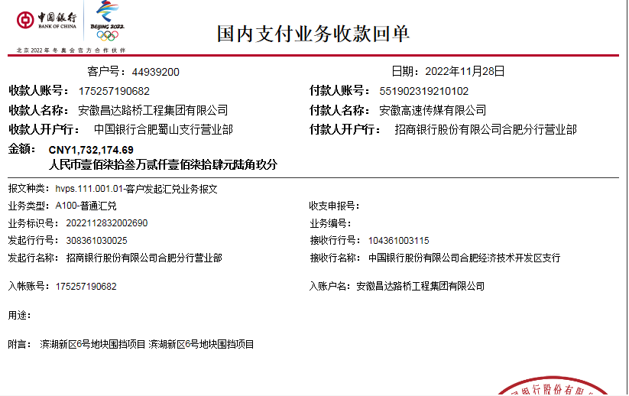
工程款支付证书
工程名称 |  | 合肥市BK202206地块广告围挡围挡及广告牌设计制作安装工程项目 |  |  |  |  | 建设单位 |  |  |  |  |  |  | ERP编号 |  | 16303 | 档案编号
合同金额 |  | 3,128,306.34 |  |  | 中标时间 | 2022-10-28 | 已提供工程资料 |  |  |  |  |  |  | 保存地址 |  | 合肥 | 责任单位 |  | 安徽大区
决算金额 |  |  |  |  | 决算时间 |  | 项目部印章 |  | 无 |  |  |  |  | 施工人 |  | 陈昌飞 | 区域责任人 | 周宏 | 省办负责人 | 周宏
序号 | 经营填写 |  |  |  |  | 工程填写 | 经营填写 |  |  | 财务填写 |  | 经营、工程、质安填写 |  | 区域负责人 |  | 申请部门填写财务核对 |  |  | 本次支付 金额 | 剩余款项
 | 到款情况 |  |  |  |  |  | 暂列金 |  |  | 代缴税金 |  | 其他扣款 |  | 预留款 |  | 成本票
 | 日期 | 工程款金额 | 周转金金额 | 到款银行 | 到款账户 | 完成进度 | 比例 | 金额 | 备注 | 金额 | 备注 | 金额 | 备注 | 金额 | 备注 | 供货单位 | 合同额 | 成本票额
1 | 2022-10-14 |  | 50000.00 | 徽行 | 5206 8432 3131 0000 02 |  |  |  |  |  |  |  | 300转账费下次扣 |  |  | 合肥轩义通金属材料有限公司-钢材 开户行：中国工商银行合肥市和平路支行 账号：1302043909100023044 |  |  | 50,000.00
 | 2022-10-17 |  | 109510.00 | 徽行 | 5206 8432 3131 0000 02 |  |  |  |  |  |  |  |  |  |  | 合肥轩义通金属材料有限公司-钢材 开户行：中国工商银行合肥市和平路支行 账号：1302043909100023044 |  |  | 109,510.00
 | 2022-10-21 |  | 134200.00 | 徽行 | 5206 8432 3131 0000 02 |  |  |  |  |  |  |  |  |  |  | 合肥轩义通金属材料有限公司-钢材 开户行：中国工商银行合肥市和平路支行 账号：1302043909100023044 |  |  | 69,700.00
 | 2022-10-26 |  | 69700.00 | 徽行 | 5206 8432 3131 0000 02 |  |  |  |  |  |  |  |  |  |  | 合肥轩义通金属材料有限公司-钢材 开户行：中国工商银行合肥市和平路支行 账号：1302043909100023044 |  |  | 134,200.00
2 | 2022-11-28 | 1,732,174.69 |  | 中行蜀山支行 | 1752 5719 0682 |  | 2.0% | 34,643.50 |  | 17321.75 | 企税1% | 700.00 | 转账费 |  |  | 安徽水地新型材料有限公司-商混 开户行：徽商银行合肥巢湖路支行 账号：1023 5010 2100 0154 139 | 310,360.00 |  | 310,360.00
 |  |  | -200000.00 | 陈昌飞 |  |  |  |  |  | 37070.12 | 增值税及附加+印花税+水利基金 |  |  |  |  | 合肥轩义通金属材料有限公司-钢材 开户行：中国工商银行合肥市和平路支行 账号：1302043909100023044 | 719,993.96 |  | 356,583.96

合计 |  | 1732174.69 | 163410.00 |  |  |  | - | 34,643.50 |  | 54,391.87 |  | 700.00 | - | 0.00 | - | - |  |  | 1,030,353.96 | 775495.36
本次结算、支付明细 |  | 应支付金额 |  |  | 363410.00 |  | 本次支付金额 |  |  |  |  |  | 小写 | 363,410.00
 |  | 已支付金额 |  |  | 0.00 |  |  |  |  |  |  |  | 大写 | RMB363410

2-1
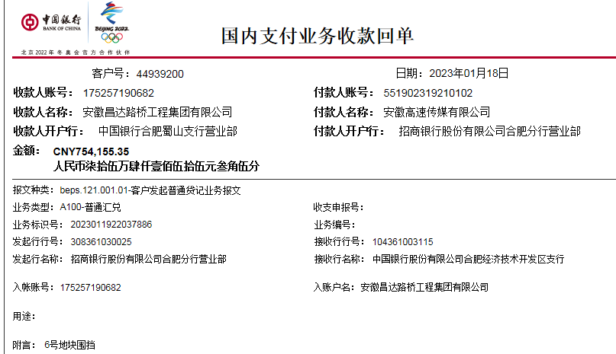
工程款支付证书
工程名称 |  | 合肥市BK202206地块广告围挡围挡及广告牌设计制作安装工程项目 |  |  |  |  | 建设单位 |  |  |  |  |  |  | ERP编号 |  | 16303 | 档案编号
合同金额 |  | 3,128,306.34 |  |  | 中标时间 | 2022-10-28 | 已提供工程资料 |  |  |  |  |  |  | 保存地址 |  | 合肥 | 责任单位 |  | 安徽大区
决算金额 |  |  |  |  | 决算时间 |  | 项目部印章 |  | 无 |  |  |  |  | 施工人 |  | 陈昌飞 | 区域责任人 | 周宏 | 省办负责人 | 周宏
序号 | 经营填写 |  |  |  |  | 工程填写 | 经营填写 |  |  | 财务填写 |  | 经营、工程、质安填写 |  | 区域负责人 |  | 申请部门填写财务核对 |  |  | 本次支付 金额 | 剩余款项
 | 到款情况 |  |  |  |  |  | 暂列金 |  |  | 代缴税金 |  | 其他扣款 |  | 预留款 |  | 成本票
 | 日期 | 工程款金额 | 周转金金额 | 到款银行 | 到款账户 | 完成进度 | 比例 | 金额 | 备注 | 金额 | 备注 | 金额 | 备注 | 金额 | 备注 | 供货单位 | 合同额 | 成本票额
1 | 2022-10-14 |  | 50000.00 | 徽行 | 5206 8432 3131 0000 02 |  |  |  |  |  |  |  | 300转账费下次扣 |  |  | 合肥轩义通金属材料有限公司-钢材 开户行：中国工商银行合肥市和平路支行 账号：1302043909100023044 |  |  | 50,000.00
 | 2022-10-17 |  | 109510.00 | 徽行 | 5206 8432 3131 0000 02 |  |  |  |  |  |  |  |  |  |  | 合肥轩义通金属材料有限公司-钢材 开户行：中国工商银行合肥市和平路支行 账号：1302043909100023044 |  |  | 109,510.00
 | 2022-10-21 |  | 134200.00 | 徽行 | 5206 8432 3131 0000 02 |  |  |  |  |  |  |  |  |  |  | 合肥轩义通金属材料有限公司-钢材 开户行：中国工商银行合肥市和平路支行 账号：1302043909100023044 |  |  | 69,700.00
 | 2022-10-26 |  | 69700.00 | 徽行 | 5206 8432 3131 0000 02 |  |  |  |  |  |  |  |  |  |  | 合肥轩义通金属材料有限公司-钢材 开户行：中国工商银行合肥市和平路支行 账号：1302043909100023044 |  |  | 134,200.00
2 | 2022-11-28 | 1,732,174.69 |  | 中行蜀山支行 | 1752 5719 0682 |  | 2.0% | 34,643.50 |  | 17321.75 | 企税1% | 700.00 | 转账费 |  |  | 安徽水地新型材料有限公司-商混 开户行：徽商银行合肥巢湖路支行 账号：1023 5010 2100 0154 139 | 310,360.00 |  | 310,360.00
 |  |  | -200000.00 | 陈昌飞 |  |  |  |  |  | 37070.12 | 增值税及附加+印花税+水利基金 |  |  |  |  | 合肥轩义通金属材料有限公司-钢材 开户行：中国工商银行合肥市和平路支行 账号：1302043909100023044 | 719,993.96 |  | 356,583.96
3 | 2022-12-13 |  |  |  |  |  |  |  |  | 21694.19 | 增值税及附加 | 200.00 | 转账费 |  |  | 庐江县柯坦镇昌飞工程建筑服务部-沙石水泥 开户行：建设银行庐江支行 账号：3405 0177 7308 0000 1532 | 235,200.00 |  | 235,200.00
 |  |  |  |  |  |  |  |  |  |  |  |  |  |  |  | 安徽成派建设工程有限公司-劳务 开户行：中国工商银行合肥包河支行 账号：1302 0153 0920 0091 537 | 240,000.00 |  | 240,000.00
4 | 2022-12-27 |  |  |  |  |  |  |  |  |  |  | 100.00 | 转账费 |  |  | 安徽金庆建筑装饰有限公司-劳务 开户行：合肥科技农村商业银行站西路支行 账号：2000 0475 7968 1030 0000 147 | 320,000.00 |  | 270000.00
5 | 2023-01-19 | 754,155.35 |  | 中行蜀山支行 | 1752 5719 0682 |  | 2% | 27,922.63 |  | 54,243.83 | 增值税 | 300.00 | 转账费 |  |  | 安徽水地新型材料有限公司-商混 开户行：徽商银行合肥巢湖路支行 账号：1023 5010 2100 0154 139 | 32,974.50 |  | 32974.50
 |  |  |  |  |  |  |  |  |  | 16,139.62 | 增值税 |  |  |  |  | 合肥雨顺文化传媒有限公司-广告制作 开户行：中国工商银行股份有限公司肥东县支行 账号：1302 0031 0902 2263 908 | 175,000.40 |  | 175000.40
 |  |  |  |  |  |  |  |  |  | 7,541.55 | 企税1%（下次扣） |  |  |  |  | 安徽金庆建筑装饰有限公司-劳务 开户行：合肥科技农村商业银行站西路支行 账号：2000 0475 7968 1030 0000 147 | 320,000.00 |  | 50000.00
 |  |  |  |  |  |  |  |  |  |  |  |  |  |  |  | 安徽金庆建筑装饰有限公司-机械租赁 开户行：合肥科技农村商业银行站西路支行 账号：2000 0475 7968 1030 0000 147 | 402,000.00 |  | 402000.00

合计 |  | 2486330.04 | 163410.00 |  |  |  | - | 62,566.13 |  | 154,011.06 |  | 1,300.00 | - | 0.00 | - | - |  |  | 2,435,528.86 | -3666.01
本次结算、支付明细 |  | 应支付金额 |  |  | 659974.90 |  | 本次支付金额 |  |  |  |  |  | 小写 | 659,974.90
 |  | 已支付金额 |  |  | 0.00 |  |  |  |  |  |  |  | 大写 | RMB659974.9

3-1
工程款支付证书
工程名称 |  | 合肥市BK202206地块广告围挡围挡及广告牌设计制作安装工程项目 |  |  |  |  | 建设单位 |  |  |  |  |  |  | ERP编号 |  | 16303 | 档案编号
合同金额 |  | 3,128,306.34 |  |  | 中标时间 | 2022-10-28 | 已提供工程资料 |  | 中标通知书、施工合同、投资协议、结算 |  |  |  |  | 保存地址 |  | 合肥 | 责任单位 |  | 安徽大区
决算金额 |  | 3,106,773.14 |  |  | 决算时间 |  | 项目部印章 |  | 无 |  |  |  |  | 施工人 |  | 陈昌飞 | 区域责任人 | 周宏 | 省办负责人 | 周宏
序号 | 经营填写 |  |  |  |  | 工程填写 | 经营填写 |  |  | 财务填写 |  | 经营、工程、质安填写 |  | 区域负责人 |  | 申请部门填写财务核对 |  |  | 本次支付 金额 | 剩余款项
 | 到款情况 |  |  |  |  |  | 暂列金 |  |  | 代缴税金 |  | 其他扣款 |  | 预留款 |  | 成本票
 | 日期 | 工程款金额 | 周转金金额 | 到款银行 | 到款账户 | 完成进度 | 比例 | 金额 | 备注 | 金额 | 备注 | 金额 | 备注 | 金额 | 备注 | 供货单位 | 合同额 | 成本票额
1 | 2022-10-14 |  | 50000.00 | 徽行 | 5206 8432 3131 0000 02 |  |  |  |  |  |  |  | 300转账费下次扣 |  |  | 合肥轩义通金属材料有限公司-钢材 开户行：中国工商银行合肥市和平路支行 账号：1302043909100023044 |  |  | 50,000.00
 | 2022-10-17 |  | 109510.00 | 徽行 | 5206 8432 3131 0000 02 |  |  |  |  |  |  |  |  |  |  | 合肥轩义通金属材料有限公司-钢材 开户行：中国工商银行合肥市和平路支行 账号：1302043909100023044 |  |  | 109,510.00
 | 2022-10-21 |  | 134200.00 | 徽行 | 5206 8432 3131 0000 02 |  |  |  |  |  |  |  |  |  |  | 合肥轩义通金属材料有限公司-钢材 开户行：中国工商银行合肥市和平路支行 账号：1302043909100023044 |  |  | 69,700.00
 | 2022-10-26 |  | 69700.00 | 徽行 | 5206 8432 3131 0000 02 |  |  |  |  |  |  |  |  |  |  | 合肥轩义通金属材料有限公司-钢材 开户行：中国工商银行合肥市和平路支行 账号：1302043909100023044 |  |  | 134,200.00
2 | 2022-11-28 | 1,732,174.69 |  | 中行蜀山支行 | 1752 5719 0682 |  | 2.0% | 34,643.50 |  | 17321.75 | 企税1% | 700.00 | 转账费 |  |  | 安徽水地新型材料有限公司-商混 开户行：徽商银行合肥巢湖路支行 账号：1023 5010 2100 0154 139 | 310,360.00 |  | 310,360.00
 |  |  | -200000.00 | 陈昌飞 |  |  |  |  |  | 37070.12 | 增值税及附加+印花税+水利基金 |  |  |  |  | 合肥轩义通金属材料有限公司-钢材 开户行：中国工商银行合肥市和平路支行 账号：1302043909100023044 | 719,993.96 |  | 356,583.96
3 | 2022-12-13 |  |  |  |  |  |  |  |  | 21694.19 | 增值税及附加 | 200.00 | 转账费 |  |  | 庐江县柯坦镇昌飞工程建筑服务部-沙石水泥 开户行：建设银行庐江支行 账号：3405 0177 7308 0000 1532 | 235,200.00 |  | 235,200.00
 |  |  |  |  |  |  |  |  |  |  |  |  |  |  |  | 安徽成派建设工程有限公司-劳务 开户行：中国工商银行合肥包河支行 账号：1302 0153 0920 0091 537 | 240,000.00 |  | 240,000.00
4 | 2022-12-27 |  |  |  |  |  |  |  |  |  |  | 100.00 | 转账费 |  |  | 安徽金庆建筑装饰有限公司-劳务 开户行：合肥科技农村商业银行站西路支行 账号：2000 0475 7968 1030 0000 147 | 320,000.00 |  | 270000.00
5 | 2023-01-19 | 754,155.35 |  | 中行蜀山支行 | 1752 5719 0682 |  | 2% | 27,922.63 |  | 54,243.83 | 增值税 | 300.00 | 转账费 |  |  | 安徽水地新型材料有限公司-商混 开户行：徽商银行合肥巢湖路支行 账号：1023 5010 2100 0154 139 | 32,974.50 |  | 32974.50
 |  |  |  |  |  |  |  |  |  | 16,139.62 | 增值税 |  |  |  |  | 合肥雨顺文化传媒有限公司-广告制作 开户行：中国工商银行股份有限公司肥东县支行 账号：1302 0031 0902 2263 908 | 175,000.40 |  | 175000.40
 |  |  |  |  |  |  |  |  |  |  |  |  |  |  |  | 安徽金庆建筑装饰有限公司-劳务 开户行：合肥科技农村商业银行站西路支行 账号：2000 0475 7968 1030 0000 147 | 320,000.00 |  | 50000.00
 |  |  |  |  |  |  |  |  |  |  |  |  |  |  |  | 安徽金庆建筑装饰有限公司-机械租赁 开户行：合肥科技农村商业银行站西路支行 账号：2000 0475 7968 1030 0000 147 | 402,000.00 |  | 402000.00
6 | 2023-05-26 | 325,475.99 |  | 中行蜀山支行 | 1752 5719 0682 |  |  |  |  | 13,961.32 | 企税1% | 100.00 | 转账费 |  |  | 安徽成派建设工程有限公司-劳务 开户行：中国工商银行合肥包河支行 账号：1302 0153 0920 0091 537 | 280,000.00 |  | 250000.00
 |  |  |  |  |  |  |  |  |  | 44,806.23 | 增值税
 |  |  |  |  |  |  |  |  |  | 13,651.63 | 增值税

合计 |  | 2811806.03 | 163410.00 |  |  |  | - | 62,566.13 |  | 218,888.69 |  | 1,400.00 | - | 0.00 | - | - |  |  | 2,685,528.86 | 6832.35
本次结算、支付明细 |  | 应支付金额 |  |  | 256832.35 |  | 本次支付金额 |  |  |  |  |  | 小写 | 256,832.35
 |  | 已支付金额 |  |  | 0.00 |  |  |  |  |  |  |  | 大写 | RMB256832.35
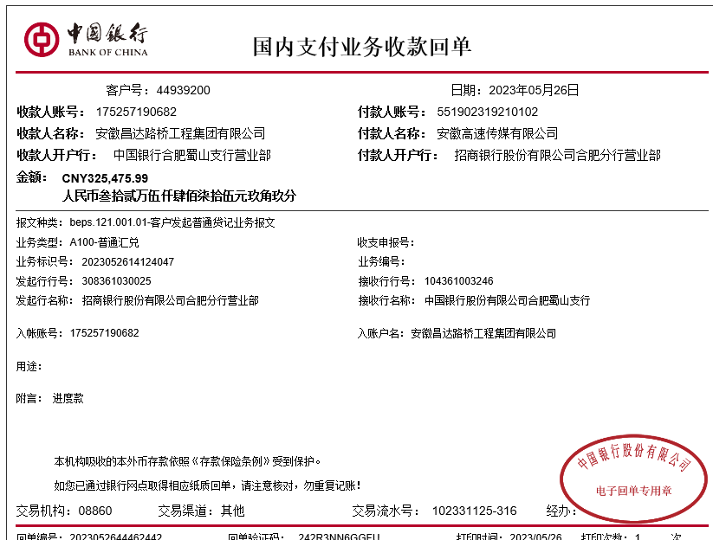

 |  |  |  |  |  |  |  |  |  |  |  |  |  |  |  |  | 294967.11
 |  |  |  |  |  |  |  |  |  |  |  |  |  |  |  |  | 163410
 |  |  |  |  |  |  |  |  |  |  |  |  |  |  |  |  | 131557.11

 |  |  |  |  |  |  |  |  |  |  |  |  |  |  |  | 21.7

4-1
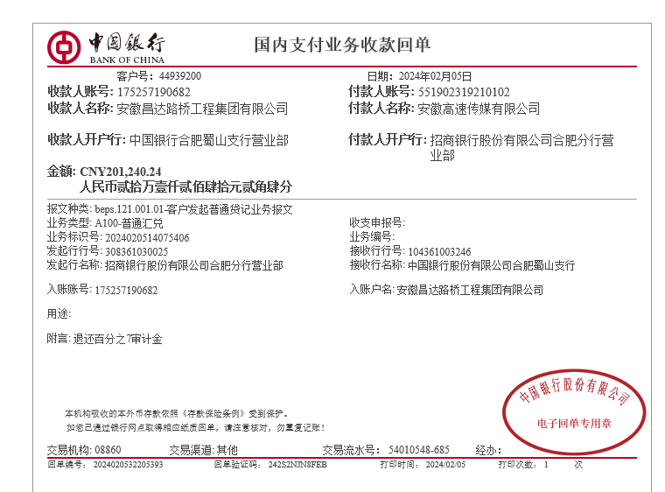
工程款支付证书
工程名称 |  | 合肥市BK202206地块广告围挡围挡及广告牌设计制作安装工程项目 |  |  |  |  | 建设单位 |  |  |  |  |  |  | ERP编号 |  | 16303 | 档案编号
合同金额 |  | 3,128,306.34 |  |  | 中标时间 | 2022-10-28 | 已提供工程资料 |  | 中标通知书、施工合同、投资协议、结算 |  |  |  |  | 保存地址 |  | 合肥 | 责任单位 |  | 安徽大区
决算金额 |  | 3,106,773.14 |  |  | 决算时间 |  | 项目部印章 |  | 无 |  |  |  |  | 施工人 |  | 陈昌飞 | 区域责任人 | 周宏 | 省办负责人 | 周宏
序号 | 经营填写 |  |  |  |  | 工程填写 | 经营填写 |  |  | 财务填写 |  | 经营、工程、质安填写 |  | 区域负责人 |  | 申请部门填写财务核对 |  |  | 本次支付 金额 | 剩余款项
 | 到款情况 |  |  |  |  |  | 暂列金 |  |  | 代缴税金 |  | 其他扣款 |  | 预留款 |  | 成本票
 | 日期 | 工程款金额 | 周转金金额 | 到款银行 | 到款账户 | 完成进度 | 比例 | 金额 | 备注 | 金额 | 备注 | 金额 | 备注 | 金额 | 备注 | 供货单位 | 合同额 | 成本票额
1 | 2022-10-14 |  | 50000.00 | 徽行 | 5206 8432 3131 0000 02 |  |  |  |  |  |  |  | 300转账费下次扣 |  |  | 合肥轩义通金属材料有限公司-钢材 开户行：中国工商银行合肥市和平路支行 账号：1302043909100023044 |  |  | 50,000.00
 | 2022-10-17 |  | 109510.00 | 徽行 | 5206 8432 3131 0000 02 |  |  |  |  |  |  |  |  |  |  | 合肥轩义通金属材料有限公司-钢材 开户行：中国工商银行合肥市和平路支行 账号：1302043909100023044 |  |  | 109,510.00
 | 2022-10-21 |  | 134200.00 | 徽行 | 5206 8432 3131 0000 02 |  |  |  |  |  |  |  |  |  |  | 合肥轩义通金属材料有限公司-钢材 开户行：中国工商银行合肥市和平路支行 账号：1302043909100023044 |  |  | 69,700.00
 | 2022-10-26 |  | 69700.00 | 徽行 | 5206 8432 3131 0000 02 |  |  |  |  |  |  |  |  |  |  | 合肥轩义通金属材料有限公司-钢材 开户行：中国工商银行合肥市和平路支行 账号：1302043909100023044 |  |  | 134,200.00
2 | 2022-11-28 | 1,732,174.69 |  | 中行蜀山支行 | 1752 5719 0682 |  | 2.0% | 34,643.50 |  | 17321.75 | 企税1% | 700.00 | 转账费 |  |  | 安徽水地新型材料有限公司-商混 开户行：徽商银行合肥巢湖路支行 账号：1023 5010 2100 0154 139 | 310,360.00 |  | 310,360.00
 |  |  | -200000.00 | 陈昌飞 |  |  |  |  |  | 37070.12 | 增值税及附加+印花税+水利基金 |  |  |  |  | 合肥轩义通金属材料有限公司-钢材 开户行：中国工商银行合肥市和平路支行 账号：1302043909100023044 | 719,993.96 |  | 356,583.96
3 | 2022-12-13 |  |  |  |  |  |  |  |  | 21694.19 | 增值税及附加 | 200.00 | 转账费 |  |  | 庐江县柯坦镇昌飞工程建筑服务部-沙石水泥 开户行：建设银行庐江支行 账号：3405 0177 7308 0000 1532 | 235,200.00 |  | 235,200.00
 |  |  |  |  |  |  |  |  |  |  |  |  |  |  |  | 安徽成派建设工程有限公司-劳务 开户行：中国工商银行合肥包河支行 账号：1302 0153 0920 0091 537 | 240,000.00 |  | 240,000.00
4 | 2022-12-27 |  |  |  |  |  |  |  |  |  |  | 100.00 | 转账费 |  |  | 安徽金庆建筑装饰有限公司-劳务 开户行：合肥科技农村商业银行站西路支行 账号：2000 0475 7968 1030 0000 147 | 320,000.00 |  | 270000.00
5 | 2023-01-19 | 754,155.35 |  | 中行蜀山支行 | 1752 5719 0682 |  | 2% | 27,922.63 |  | 54,243.83 | 增值税 | 300.00 | 转账费 |  |  | 安徽水地新型材料有限公司-商混 开户行：徽商银行合肥巢湖路支行 账号：1023 5010 2100 0154 139 | 32,974.50 |  | 32974.50
 |  |  |  |  |  |  |  |  |  | 16,139.62 | 增值税 |  |  |  |  | 合肥雨顺文化传媒有限公司-广告制作 开户行：中国工商银行股份有限公司肥东县支行 账号：1302 0031 0902 2263 908 | 175,000.40 |  | 175000.40
 |  |  |  |  |  |  |  |  |  |  |  |  |  |  |  | 安徽金庆建筑装饰有限公司-劳务 开户行：合肥科技农村商业银行站西路支行 账号：2000 0475 7968 1030 0000 147 | 320,000.00 |  | 50000.00
 |  |  |  |  |  |  |  |  |  |  |  |  |  |  |  | 安徽金庆建筑装饰有限公司-机械租赁 开户行：合肥科技农村商业银行站西路支行 账号：2000 0475 7968 1030 0000 147 | 402,000.00 |  | 402000.00
6 | 2023-05-26 | 325,475.99 |  | 中行蜀山支行 | 1752 5719 0682 |  |  |  |  | 13,961.32 | 企税1% | 100.00 | 转账费 |  |  | 安徽成派建设工程有限公司-劳务 开户行：中国工商银行合肥包河支行 账号：1302 0153 0920 0091 537 | 280,000.00 |  | 250000.00
 |  |  |  |  |  |  |  |  |  | 44,806.23 | 增值税
 |  |  |  |  |  |  |  |  |  | 13,651.63 | 增值税
7 | 2024-02-05 | 201,240.24 |  | 中行蜀山支行 | 1752 5719 0682 |  |  |  |  |  |  | 150.00 | 转账费 |  |  | 安徽成派建设工程有限公司-劳务 开户行：中国工商银行合肥包河支行 账号：1302 0153 0920 0091 537 | 280,000.00 |  | 30000.00
 |  |  | -163410.00 | 陈昌飞 |  |  |  |  |  |  |  |  |  |  |  | 陈昌飞-零星材料 开户行：徽商银行合肥新华支行 账号：6228 7909 1000 1134 506 |  |  | 9900.00

合计 |  | 3013046.27 | 0.00 |  |  |  | - | 62,566.13 |  | 218,888.69 |  | 1,550.00 | - | 0.00 | - | - |  |  | 2,725,428.86 | 4612.59
本次结算、支付明细 |  | 应支付金额 |  |  | 203310.00 |  | 本次支付金额 |  |  |  |  |  | 小写 | 203,310.00
 |  | 已支付金额 |  |  | 0.00 |  |  |  |  |  |  |  | 大写 | RMB203310

